工作表1
订单编号：1703
业务员： | 郁
下单内容： | 款式/皮料/颜色： |  | 来料/ 雷克萨斯汽车钥匙包：黑色/圆纹/里面黑色羊皮/刻字如图
 | 五金： |  | 无
 | 工艺/Logo： |  | 手缝/ 无
下单日期： | 2018-04-06
预计出货日期： | 2018-04-26
其他备注： | 铜模大小1cm
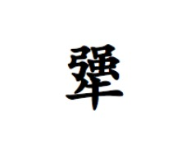 参考图片： | 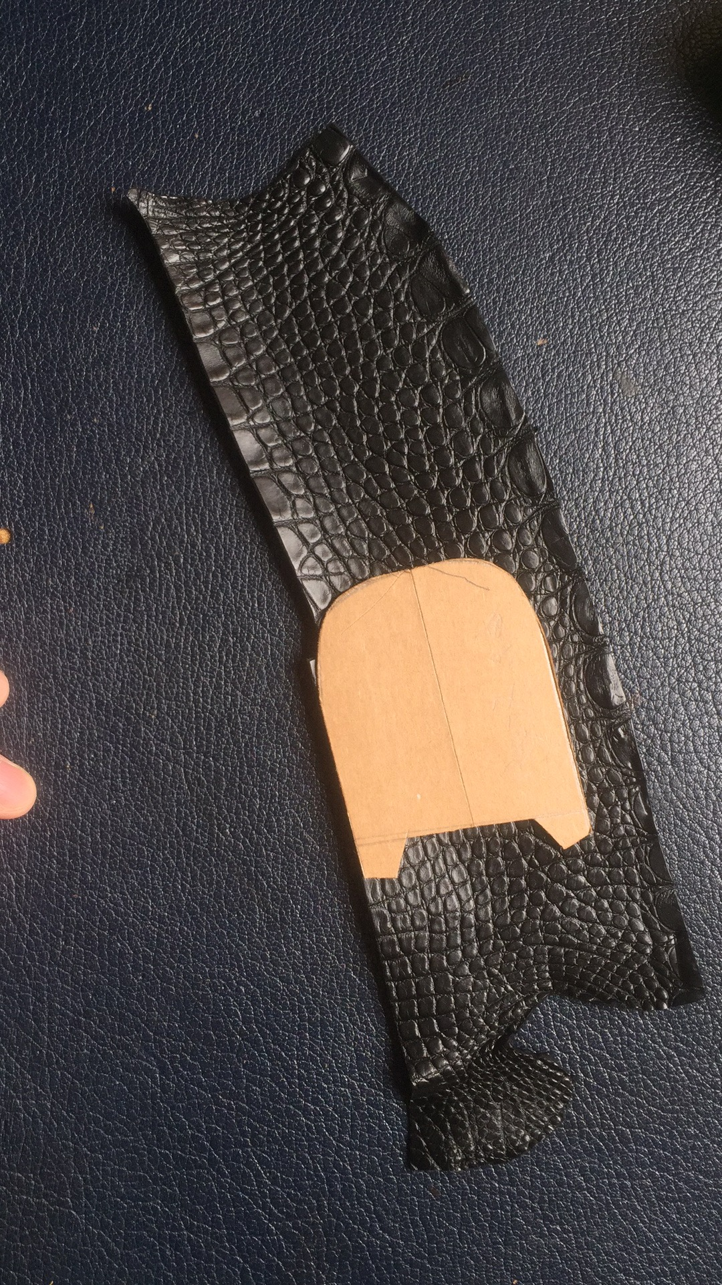

开料 | 铲皮 | 拖料 | 台面 | 油边 | 打斩/ 缝线

五金/ 包装/ QC |  | 技术管理 |  | 厂长签字

